IPM
ID_PRIVACIÓN | DIMENSIÓN | PRIVACIÓN | PESO | Algoritmo
1 | Condiciones Educativas | Analfabetismo | 0.1 | Verde: Edad igual o mayor a 15 años Prg 9.1 R/a Rojo: Edad igual o mayor a 15 años Prg 9.1 R/b Gris: Edad menor de 15 años
2 | Condiciones Educativas | Bajo logro educativo | 0.1 | Verde: Edad mayor o igual a 15 años y el proemedio de los grados escolares aprobados entre todos los integrantes es igual o mayor a 9 (tecnica laboral completa o incompleta se asimila como 9 años escolares/ las demás niveles de educación superior se asimilan como 11 años escolares) Rojo: Edad mayor o igual a 15 años y el promedio de los grados escolares aprobados entre todos los integrantes es menor a 9 Gris: Edad menor de 15 años | gris no aplica por que es por hogar
3 | Condiciones de la nilez y juventud | Inasistencia escolar | 0.05 | Verde: Edad entre 6 y 16 años Prg 9.2 R/ a Rojo: Edad entre 6 y 16 años Prg 9.2 R/ b Gris: Edad menor a 6 años y mayores de 16 años
4 | Condiciones de la nilez y juventud | Rezago escolar | 0.05 | Verde: Edad entre 7 y 17 años y cumple criterios cuadro # 1 documento de economia 382, número de años educativos normativos según la edad Rojo: Edad entre 7 y 17 años y no cumple criterios cuadro # 1 documento de economia 382, número de años educativos normativos según la edad Gris:Edad menor de 7 años ó mayor de 17 años | 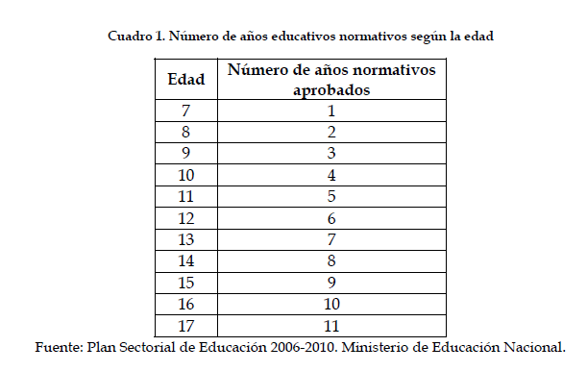
5 | Condiciones de la nilez y juventud | Barreras de acceso a servicios de cuidado de la primera infancia | 0.05 | Verde 2: Edad 0 a 5 años en Prg 8.1 R/ a,b ó c y cuando en Prg 9.2R/b y Prg 9.2.1 R/ a y si Prg 6.1 R/ c,d,e,f, g ó h y en Preg 6.2 R/b y en Preg 6.4 R/b Rojo 1 = Edad 0 a 5 años en Prg 8.1 R/ d ó cuando en Prg 9.2 R/b ó cuando Prg 6.1 R/ a ó b, ó en Preg 6.2 R/a, ó en Preg 6.4 R/a Rojo 2 = Edad 0 a 5 años en Prg 8.1 R/ d ó cuando en Prg 9.2 R/b ó cuando en PRG 9.2.1 R/ b ó cuando Prg 6.1 R/ a ó b, ó en Preg 6.2 R/a, ó en Preg 6.4 R/a Gris= Edad mayores de 5 años | preguntas integrantes: 8.1 - 9.2 - 9.2.1 - preguntas hogar: 6.1 - 6.2 - 6.4
6 | Condiciones de la nilez y juventud | Trabajo Infantil | 0.05 | Verde: Edad entre 5 y 14 años Prg 10.1 R/ b ó Edad entre 15 y 17 años Prg 10.1 R/ a y en Prg 10.3 R/a ó en edad entre 5 y 17 años Prg 10.2 R/ a,b, ó f y Prg 10.2.1 responde menor o igual de 15 horas Rojo : Edad entre 5 y 14 años Prg 10.1 R/ a ó Edad entre 15 y 17 años Prg 10.1 R/ a y en Prg 10.3 R/b ó en edad entre 5 y 17 años Prg 10.2 R/ a,b, ó f y Prg 10.2.1 responde mayor a 15 horas ó Prg 10.2 R/ c,d,e,g,h,i ó j Gris: Edad menor de 5 años y mayor de 17 años | pregunta 10.2 selección multiple
7 | Trabajo | Trabajo informal | 0.1 | Verde: Prg 10.4.1 R/a Rojo: Prg 10.4.1 R/b Gris: Preg 10.1 R/ b ó c | se le agrega la opcion c porque si la selecciona hace el salto y no pregunta por pensiones | validar formulario si todos deben responder.
8 | Trabajo | Desempleo de larga duración | 0.1 | Verde: Prg 10.7 R/ menor a 12 meses Rojo: Prg 10.7 R/ igual o mayor a 12 meses Gris: Edad menor 18 años y mayor a 70 años
9 | Salud | Sin acceso a salud | 0.1 | Verde = Prg 8.1 R/ a,b ó c Rojo: Prg 8.1 R/ d
10 | Salud | Barreras de acceso a servicios de salud dada una necesidad | 0.1 | Verde = Prg 8.2.1 R/a Rojo: 8.2.1 R/b Gris: 8.2. R/ b
11 | Habitabilidad | Sin acceso a fuente de agua mejorada | 0.04 | Verde: Prg 5.5 R/ b Rojo : Prg 5.5 cuando no selecciona b | selección multiplie
12 | Habitabilidad | Inadecuada eliminación de excretas | 0.04 | Verde: Prg 5.5 R/ c Rojo : Prg 5.5 cuando no selecciona c | selección multiplie
13 | Habitabilidad | Material inadecuado de pisos | 0.04 | Verde: Prg 5.4 R/ a,b,c,d, e ó h Rojo : Prg 5.4 R/ f ó g
14 | Habitabilidad | Material inadecuado de paredes | 0.04 | Verde: Prg 5.2 R/ a,b,c ó d Rojo : Prg 5.2 R/ e, f, g ó h
15 | Habitabilidad | Hacinamiento crítico | 0.04 | Verde: Respuesta de la Prg 5.8 dividido # de integrantes es menor a 3 Rojo : Respuesta de la Prg 5.8 dividido # de integrantes es igual o superior a 3
16 | Indice Tradicional de Ingresos | Ingresos | NA | Pobreza Monetaria Extrema: $0 - $224.464 Ingresos percápita Pobreza Monetaria Moderada: $224.465 - $540.939 Ingresos percápita No Pobreza: $540.940 en adelante Ingresos percápita Nota: Sumar los ingresos de las Prg 10.5 y 10.6 , y dividirlas en el # de integrantes | valor de la privacion? 540.939

